Lapa1
 | Neapbūvētās zemes noma

 | Zemes vienības kadastra apzīmējums | Nosaukums, pagasts | Kopējā z.v. platība, ha | Nomas platība, ha | Lietošanas mērķis | Nomas maksa bez PVN gadā (EUR) | Termiņš, uz kādu slēdz zemes nomas līgumu | Sludinājuma ievietošanas mājaslapā uz 5 dd, datums | Pieteikšanās termiņš līdz … ieskaitot***
 | 56820110277* | "Bez nosaukuma", Rubenes pagasts, Jēkabpils novads | 0.47 | 0.19 | lauksaimniecība | 20.9 | 31.12.2031. | 13.02.2026. | 20.02.2026. | 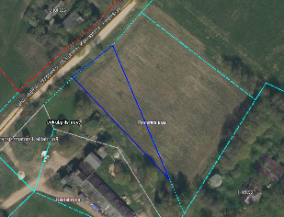
 | 56680020105* | "Glāznieksala 3", Krustpils pagasts, Jēakbpils novads | 5.3544 | 4.43 | lauksaimniecība | 443 | 6 gadi | 13.02.2026. | 20.02.2026. | 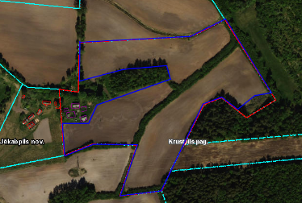
 | 56680020208* | "Glāznieklauks", Krustpils pagasts, Jēkabpils novads | 6.2994 | 5.97 | lauksaimniecība | 597 | 6 gadi | 13.02.2026. | 20.02.2026. | 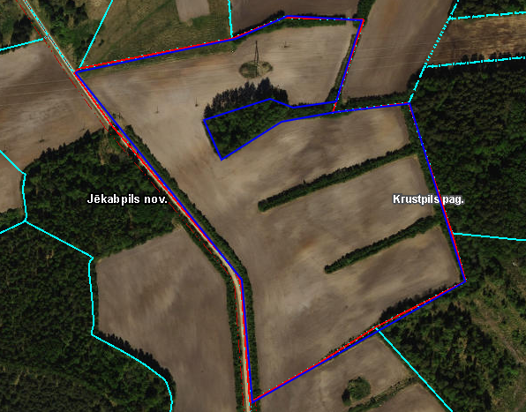
*Saskaņā Ministru kabineta 2018.gada 19.jūnija noteikumu Nr.350 „Publiskas personas zemes nomas un apbūves tiesības noteikumi” un ar Jēkabpils novada domes 27.03.2025. lēmumu Nr.186 (protokols Nr.4, 3.&) apstiprināto "Jēkabpils novada pašvaldības iestādes "Jēkabpils novada Attīstības pārvalde" "Jēkabpils novada pašvaldības zemes nomas piešķiršanas kārtība""
** Saskaņā ar Jēkabpils novada domes 28.04.2022. noteikumiem “Neapbūvēta zemesgabala nomas tiesību piešķiršanas kārtība Jēkabpils novada pašvaldībā”.
*** Ja pretendentu pieteikšanās termiņā, kas nav īsāks par piecām darbdienām, piesakās vairāki pretendenti, neapbūvēta zemesgabala nomnieku noskaidro rakstiskā vai mutiskā izsolē. Pieteikumus, kas iesniegti pēc norādītā termiņa, neizskata.

